FORMULÁRIO2
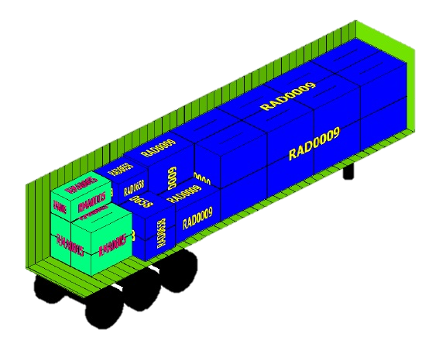
REGISTRO DE OCUPAÇÃO DE CARGA

